상품제안서
PON 큐브 가습기 PH-5000 | 상품코드: F15493

 |  |  |  |  |  |  | 02-412-0044 | www.easy1.co.kr
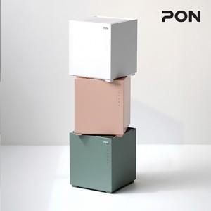

【상세/제작정보】 | 자연증발 가습방식의 청정한 가습효과와 워터필터로 먼지를 한번 더 걸러 청정효과!

【인쇄/포장옵션】 | / 포장불가능

【공급단가】 | 수량 | 20~ | 50~ | 100~ | 300~ | 500~
*VAT별도 | 단가 | 61,360원 | 59,090원 | 56,810원 | 54,540원 | 53,180원

【상품 URL】 | https://dev.easy1.co.kr:443/src/goods_detail.php?gdno=15493

